vmstat
绪队列的长度，也就是正在运行和等待 CPU 的进程数。
处于不可中断睡眠状态的进程数
每秒上下文切换的次数
每秒中断的次数

pidstat
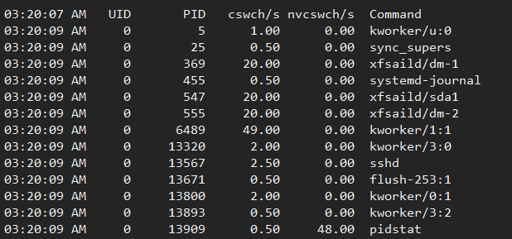
每秒非自愿上下文切换（non voluntary context switches）的次数

每秒自愿上下文切换（voluntary context switches）的次数

top
idle（通常缩写为 id），代表空闲时间。注意，它不包括等待 I/O 的时间（iowait）。
nice（通常缩写为 ni），代表低优先级用户态 CPU 时间，也就是进程的 nice 值被调整为 1-19 之间时的 CPU 时间。这里注意，nice 可取值范围是 -20 到 19，数值越大，优先级反而越低。

irq（通常缩写为 hi），代表处理硬中断的 CPU 时间。
代表用户态 CPU 时间。注意，它不包括下面的 nice 时间，但包括了 guest 时间。
system（通常缩写为 sys），代表内核态 CPU 时间。

iowait（通常缩写为 wa），代表等待 I/O 的 CPU 时间。
进程总数

正在运行的进程数

睡眠的进程数

停止的进程数

僵尸进程数

softirq（通常缩写为 si），代表处理软中断的 CPU 时间。
steal（通常缩写为 st），代表当系统运行在虚拟机中的时候，被其他虚拟机占用的 CPU 时间。

使用的物理内存总量
物理内存总量
空闲内存总量
用作内核缓存的内存量

可用内存数
第四行的free + 第四行的buffers + 第五行的cached

交换区总量
使用的交换区总量
空闲交换区总量
缓冲的交换区总量
所谓缓冲的交换区总量，即内存中的内容被换出到交换区，而后又被换入到内存，但使用过的交换区尚未被覆盖，该数值即为这些内容已存在于内存中的交换区的大小。相应的内存再次被换出时可不必再对交换区写入。

可执行代码以外的部分(数据段+栈)占用的物理内存大小，单位kb

可执行代码占用的物理内存大小，单位kb
进程使用的、未被换出的物理内存大小，单位kb。RES=CODE+DATA
nice值。负值表示高优先级，正值表示低优先级
进程使用的虚拟内存总量，单位kb。VIRT=SWAP+RES
进程使用的虚拟内存中，被换出的大小，单位kb

进程所有者的用户名
优先级
进程id

进程名称

进程运行时间

若该进程在睡眠，则显示睡眠中的系统函数名
共享内存大小，单位kb
进程状态
进程cpu使用率
cpu逻辑核
内存使用率

